Abb. F4-2web
Zurück zum Inhalt
Abb. F4-2web: Studienabbruch 2010, 2012, 2014 und 2016 nach Art des Abschlusses, Art der Hochschule und Nationalität (in %)
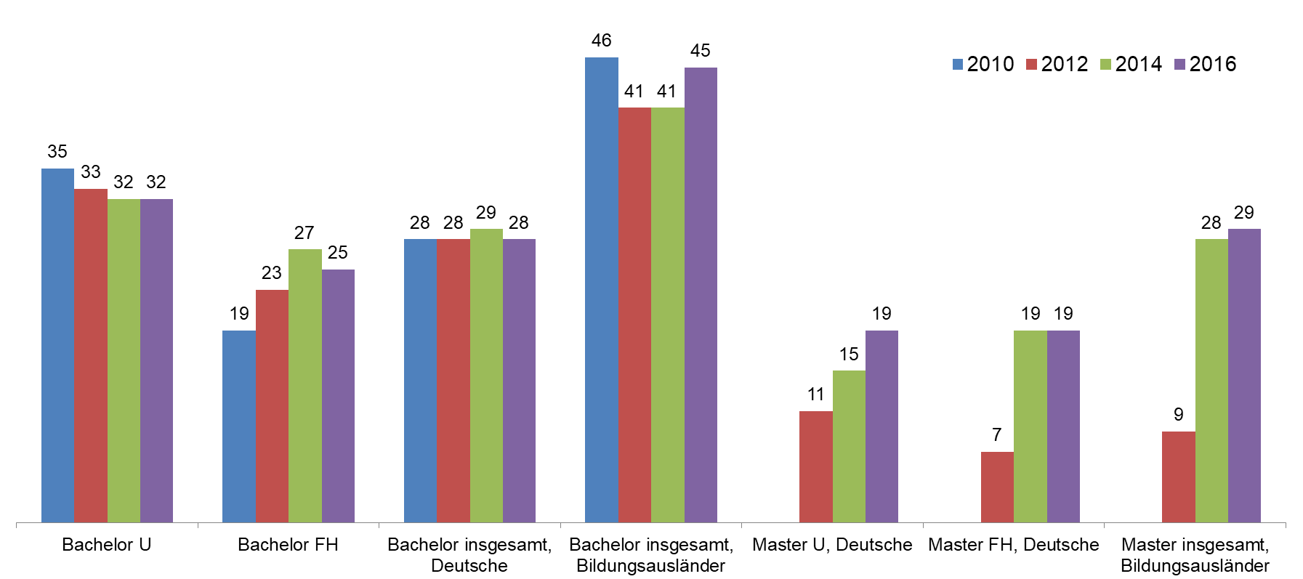

Quelle: DZHW-Studienabbruchstudie 2016 | --> Tab. F4-1A, Tab. F3-4web

Abb. F4-3web
Zurück zum Inhalt
Abb. F4-3web: Modell des Studienabbruchs
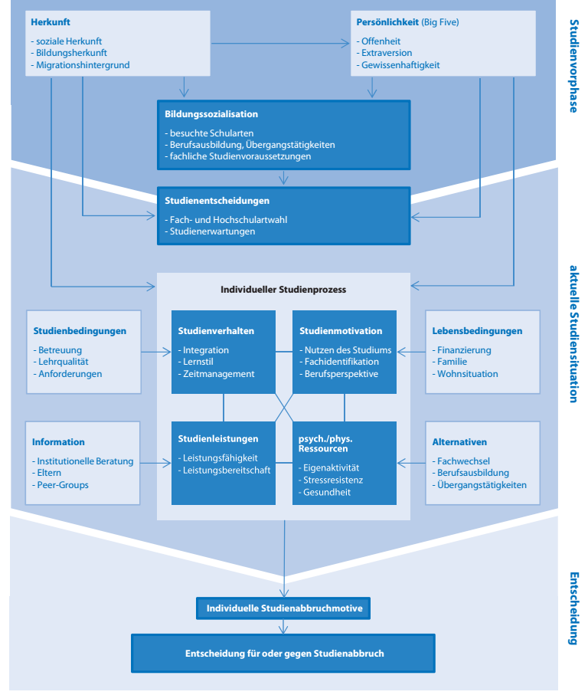

Quelle: DZHW-Studienabbruchstudie 2016, aus: Heublein, U., Ebert, J., Hutzsch, C., Isleib, S., König, R., Richter, J., & Woisch, A. (2017). Zwischen Studienerwartungen und Studienwirklichkeit: Ursachen des Studienabbruchs, beruflicher Verbleib der Studienabbrecherinnen und Studienabbrecher und Entwicklung der Studienabbruchquote an deutschen Hochschulen (DZHW, Forum Hochschule No. 1/2017). Hannover, S. 12

